Issue Tracker
 | Closed Area | Opened | Closed | Opened Lables | Closed Labels
 | 0 | 0 | 0 | 0.16 | 0.16
 | 0 | 0 | 0 | 0.16 | 0.16
 | 0 | 0 | 0 | 0.16 | 0.16
 | 0 | 0 | 0 | 0.16 | 0.16
 | 0 | 0 | 0 | 0.16 | 0.16
 | 0 | 0 | 0 | 0.16 | 0.16
 | 0 | 0 | 0 | 0.16 | 0.16
 | 0 | 0 | 0 | 0.16 | 0.16
 | 0 | 0 | 0 | 0.16 | 0.16
 | 0 | 0 | 0 | 0.16 | 0.16
 | 0 | 0 | 0 | 0.16 | 0.16
 | 0 | 0 | 0 | 0.16 | 0.16
 | 0 | 0 | 0 | 0.16 | 0.16
 | 0 | 0 | 0 | 0.16 | 0.16
 | 0 | 0 | 0 | 0.16 | 0.16
 | 0 | 0 | 0 | 0.16 | 0.16
 | 0 | 0 | 0 | 0.16 | 0.16
 | 0 | 0 | 0 | 0.16 | 0.16
 | 0 | 0 | 0 | 0.16 | 0.16
 | 0 | 0 | 0 | 0.16 | 0.16
 | 0 | 0 | 0 | 0.16 | 0.16
 | 0 | 0 | 0 | 0.16 | 0.16
 | 0 | 0 | 0 | 0.16 | 0.16
 | 0 | 0 | 0 | 0.16 | 0.16
 | 0 | 0 | 0 | 0.16 | 0.16
 | 0 | 0 | 0 | 0.16 | 0.16
 | 0 | 0 | 0 | 0.16 | 0.16
 | 0 | 0 | 0 | 0.16 | 0.16
 | 0 | 2 | 0 | 2.16 | 0.16
 | 0 | 2 | 0 | 2.16 | 0.16
 | 0 | 4 | 0 | 4.16 | 0.16
 | 0 | 4 | 0 | 4.16 | 0.16
 | 0 | 4 | 0 | 4.16 | 0.16
 | 0 | 4 | 0 | 4.16 | 0.16
 | 0 | 4 | 0 | 4.16 | 0.16
 | 0 | 4 | 0 | 4.16 | 0.16
 | 0 | 4 | 0 | 4.16 | 0.16
 | 0 | 4 | 0 | 4.16 | 0.16
 | 0 | 4 | 0 | 4.16 | 0.16
 | 0 | 4 | 0 | 4.16 | 0.16
OPEN vs. CLOSED ISSUE TRACKER |  |  |  |  | TYPE | PRIORITY | DATE | LAST (days)
 |  |  |  |  | Buyer | High | 2013-03-30 | 40

# | ISSUE | TYPE | PRIORITY | OPENED ON | OPENED BY | CLOSED ON | CLOSED BY | NOTES | DUE DATE
1 | Chưa có button select All/ Deselect All ở màn hình EditCollectionPlan | Plan | High | 2013-03-19 | KhanhNHV |  |  |  | 2013-03-21
2 | Highlight cho Plan được chọn hiện tại trong carousel (change độ tương phản tốt hơn) | Plan | High | 2013-03-19 | KhanhNHV | 2013-03-20 | VuongND |  | 2013-03-21
3 | Change icon khác cho button next/previous ở màn hình EditCollectionPlan | Plan | High | 2013-03-19 | KhanhNHV | 2013-03-20 | VuongND |  | 2013-03-21
4 | Thay đổi màn hình Popup của edit plan Đem plan information lên header Tạo collapse để hiển thị (user click lên collapse thì thông tin sẽ hiện ra. Maps, Request/Orders in Plan ) | Plan | High | 2013-03-19 | KhanhNHV | 2013-03-20 | VuongND |  | 2013-03-21
5 | Hiển thị plan hiện tại / tổng số plan trên carousel | Plan | High | 2013-03-19 | KhanhNHV | 2013-03-20 | VuongND |  | 2013-03-21
6 | Add request -> chọn lại group thì có bugs: 1. Không load lại list request 2. Không thay đổi total requests | Plan | High | 2013-03-19 | KhanhNHV | 2013-03-20 | VuongND |  | 2013-03-21
7 | Chuyển status lại của Customer thành động từ | Customer | High | 2013-03-19 | KhanhNHV |  |  | Sửa lại layout để hiển thị cho đúng theo comment của thầy | 2013-03-21
8 | Sửa lại layout cho hiện product management lên chỗ dashboard của phần customer | Customer | High | 2013-03-19 | KhanhNHV |  |  |  | 2013-03-21
9 | Chưa format price của Buyer -> phải format theo dạng #,### VNĐ | Buyer | High | 2013-03-19 | KhanhNHV |  |  | Risk: Khi submit lên có thể sẽ phát sinh lỗi vì có dấu phẩy ở đó. Cần có xử lý ở client trước khi submit lên server | 2013-03-21
10 | Ward chuyển thành not required. Combo box chuyển thành textbox | Buyer | High | 2013-03-19 | KhanhNHV |  |  |  | 2013-03-22
11 | Bug load lại nhiều delivery men khi assign người vào plan | Plan | High | 2013-03-19 | KhanhNHV | 2013-03-19 | KhanhNHV
12 | Format Delivery men ở màn hình assign | Plan | High | 2013-03-21 | ThinhNTY
13 | Nút back ở màn hình số 2 sai, plan <=4 thì nút back và next sẽ ko có tác dụng | Plan | High | 2013-03-21 | ThinhNTY
14 | remove product, nhưng total price ko thay đổi | Buyer | High | 2013-03-21 | ThinhNTY
15 | - ward chưa bỏ dấu * (not required) - address thiếu dấu * (required) - type of delivery : out of format | Buyer | High | 2013-03-21 | ThinhNTY

Reference
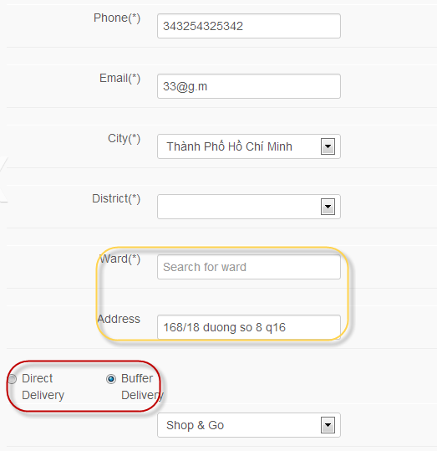
Assign DM
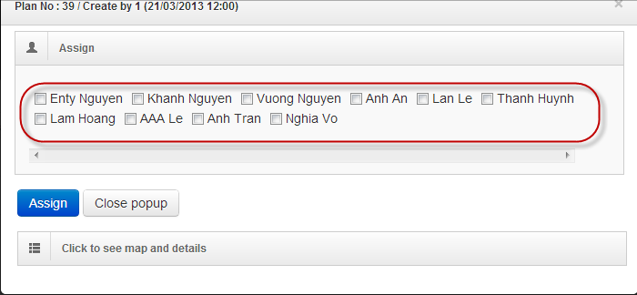

remove product, giá vẫn còn tồn tại
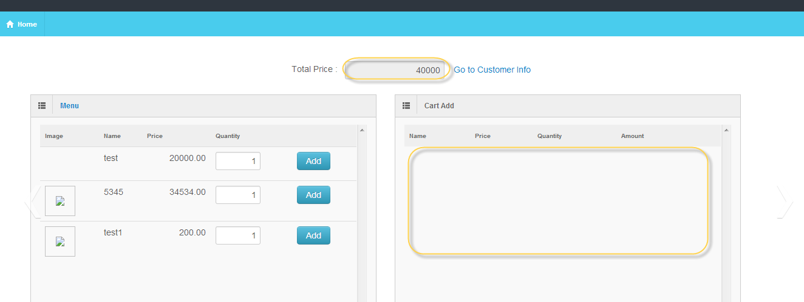

Customer info

